INSTRUÇÕES
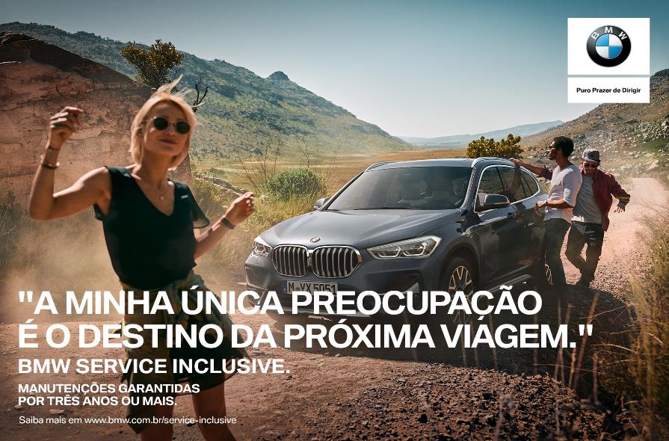
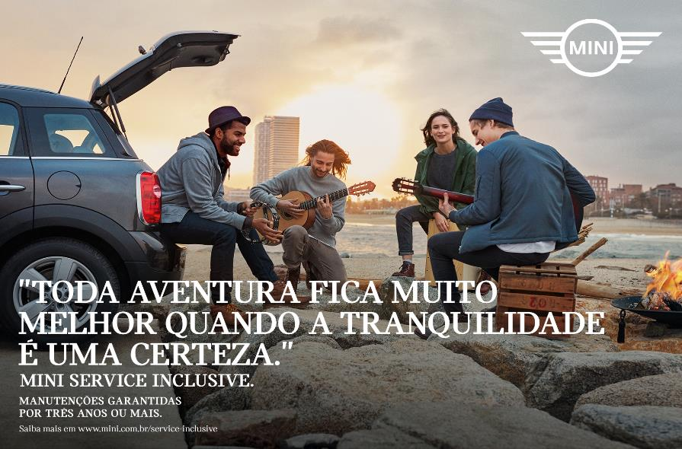

FORMULÁRIO DE VENDA SERVICE INCLUSIVE

O Formulário de venda do Service inclusive é um documento suporte indispensável para registro dos pacotes, extensões e upgrades. É primordial o preenchimento com TOTAL ATENÇÃO.

clique aqui
INSTRUÇÕES
1 - Para cada pacote vendido deverá ser preenchido um formulário, portanto use um formulário por chassi.
2 - Tanto para a primeira contratação do Service Inclusive quanto para extensão ou upgrades, usar a Máscara de Venda.
3 - Algumas células são caixas de seleção e as informações estão pré-definidas, basta selecionar uma opção.
4 - É obrigatório o preenchimento de todos os campos.
5 - Após preenchimento da Máscara, clique no botão Imprimir Termo de adesão. Colete a assinatura do cliente e o carimbo da loja.
6 - Clique no botão Gerar e-mail para envio. O formulário é anexado automaticamente. O preenchimento do e-mail também é automático.
7 - Anexe ao e-mail a cópia do Key Reader ou nota fiscal do veículo.
8 - Anexe ao e-mail a cópia do Termo de adesão assinado e carimbado. Envie o e-mail.
9 - Para iniciar o preenchimento de outra venda na Máscara, limpe o formulário clicando no botão Limpar Registro.
serviceinclusive.br@bmw.com.br
10 - Em caso de dúvidas, envie e-mail para

Máscara
Formulário de Ativação do Service Inclusive |  |  |  |  |  | Resumo da Solicitação do Service Inclusive

1º - DADOS DO DEALER
Limpar Registro
INSTRUÇÕES
 | CÓDIGO DO CONCESSIONÁRIO OU CNPJ |  | NOME DO VENDEDOR / CONSULTOR | DEPARTAMENTO |  |  | CÓDIGO DO CONCESSIONÁRIO | CNPJ DO CONCESSIONÁRIO
 | 32008 |  | MARCIO FILHO | VENDAS |  |  | 32008 | 08.964.646/0001-09

2º - DADOS DO VEÍCULO E DO CLIENTE

 | CHASSI |  | KM ATUAL | ANO/MODELO | MODELO DO VEÍCULO |  | NOME DO CONCESSIONÁRIO
 | 9IJHFT6RES4A98765 |  | 15,000 | 2021/2022 | SÉRIE 3 |  | Euro Import - Londrina

 | NOME COMPLETO OU RAZÃO SOCIAL DO CLIENTE |  | CPF OU CNPJ DO CLIENTE | TELEFONE DO CLIENTE | E-MAIL DO CLIENTE |  | DATA DE VALIDADE DO PACOTE
 | ELAINE SILVA |  | 123.456.789-00 | (11999997777 | ELAINE@BMW.COM.BR |  | 2-Mar-26

3º - DADOS DO PACOTE VENDIDO |  |  |  |  |  |  | VALIDADE DO PACOTE EM KM
 |  |  |  |  |  |  | 80,000
 | DATA DA VENDA DO PACOTE |  | CLASSIFICAÇÃO DO VEÍCULO |  | DATA DE INÍCIO DA GARANTIA
 | 4-Oct-22 |  | NOVO |  | 3-Mar-21 |  | CÓDIGO DO PACOTE | VALOR A PAGAR
 |  |  |  |  |  |  | 07N7 | R$ 11,321
 | PACOTE CONTRATADO (ANOS) |  | PACOTE CONTRATADO (KM) | TIPO DE PACOTE | EXTENSÃO OU UPGRADE?
 | 5 |  | 80,000 | STANDARD | Não
Imprimir Termo de adesão
Gerar e-mail para envio
 | ATIVAÇÃO URGENTE? |  |  |  | PACOTE FINANCIADO PELO SF BMW?
 | Não |  |  |  | Sim

Versão: 2022_10_04 piloto |  |  |  |  |  |  |  |  | Atualização: outubro/2022

4 | 10 | 2022
VENDA SI - SOLICITAÇÃO DE REGISTRO

